Projeto
RADAR DE VENDAS: DO DADO À DECISÃO
Excel • nível iniciante/intermediário • dados fictícios de 2025

DESAFIO
Contexto | Você recebeu o registro de 360 vendas de uma pequena rede de cafés e presentes. A gerência quer entender o que vende, onde vende e como as vendas mudaram ao longo do ano.
Objetivo | Transformar a base em uma análise clara, calcular indicadores, responder às perguntas abaixo e recomendar uma ação comercial baseada nos dados.
Tempo sugerido | De 1 a 2 horas. Trabalhe nas abas Base de vendas e Minha análise; use esta aba como roteiro.

ROTEIRO DE TRABALHO
1. Explore | Confira os cabeçalhos, filtre e ordene os registros. Cada linha representa uma venda; os IDs são únicos. Verifique tipos de dados, células vazias e possíveis inconsistências.
2. Prepare | A base já está formatada como Tabela do Excel. Não altere os dados originais. Complete as quatro colunas calculadas em amarelo na aba Base de vendas.
3. Receita bruta | Na coluna Faturamento_bruto, calcule Quantidade × Preco_unitario. Exemplo de referência estruturada: =[@Quantidade]*[@Preco_unitario]
4. Desconto | Na coluna Desconto, calcule Faturamento_bruto × Desconto_pct. Exemplo: =[@Faturamento_bruto]*[@Desconto_pct]
5. Receita líquida | Na coluna Faturamento_liquido, calcule Faturamento_bruto − Desconto. Exemplo: =[@Faturamento_bruto]-[@Desconto]
6. Mês | Na coluna Mes, transforme a Data no primeiro dia daquele mês (ex.: =DATA(ANO([@Data]);MÊS([@Data]);1)) e formate como mmm/aaaa. Assim, a ordem cronológica fica preservada.
7. Analise | Crie Tabelas Dinâmicas para resumir as vendas por mês, produto/categoria e canal. Confira totais e use filtros ou segmentações para explorar a cidade.
8. Visualize | Monte um painel com indicadores, um gráfico de linha para a evolução mensal e um gráfico de barras para comparar produtos ou canais.
9. Conclua | Registre suas respostas na aba Minha análise. Escreva uma recomendação específica e cite os números que sustentam sua proposta.

PERGUNTAS PARA INVESTIGAR
1 | Como a receita líquida mudou mês a mês? Quais foram os meses mais fortes e mais fracos?
2 | Quais produtos lideram em faturamento líquido e em unidades vendidas? O resultado é igual nas duas medidas?
3 | Qual cidade gerou mais receita líquida? Há uma categoria ou produto que se destaque nela?
4 | Como os canais de venda se comparam em faturamento e ticket médio?
5 | O que acontece com a receita líquida quando o desconto aumenta? Compare os níveis de desconto e interprete com cuidado.
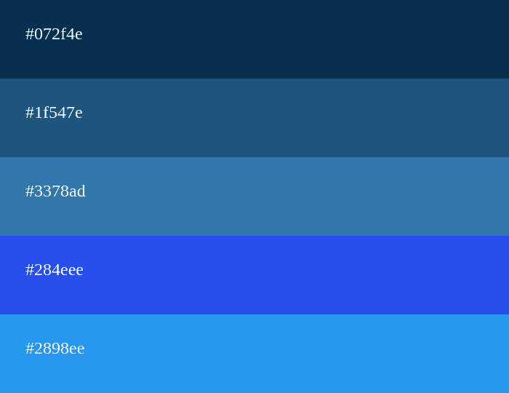
6 | Que ação comercial você recomenda para o próximo período? Apoie a resposta com pelo menos dois números da análise.

RECURSOS DO EXCEL PARA PRATICAR
Tabela e filtros | Explore a base sem perder a linha de cabeçalho; use filtros para selecionar cidade, produto, canal ou período.
Fórmulas | Use referências estruturadas para preencher as colunas calculadas. Para os indicadores, experimente SOMA, CONT.VALORES e divisão.
Tabela Dinâmica | Resuma a receita líquida, as unidades e a quantidade de vendas por diferentes dimensões.
Gráficos | Use linha para tendência mensal e barras para comparar categorias, produtos ou canais.
Segmentação de dados | Adicione filtros visuais por cidade ou canal ao painel, se sua versão do Excel oferecer esse recurso.
Formatação condicional | Destaque valores altos e baixos em uma tabela de comparação sem esconder os números.

ENTREGA ESPERADA | Um painel simples, três Tabelas Dinâmicas ou resumos equivalentes, respostas às seis perguntas e uma recomendação apoiada por dados.
Checklist | □ Colunas calculadas preenchidas □ Indicadores calculados □ Resumos por mês, produto e canal □ Gráficos legíveis □ Recomendação baseada em evidências
Observação | A base é fictícia e foi criada apenas para prática; não representa uma empresa real nem contém dados pessoais.

Planilha2
GRAFICOS RADAR DE VENDAS

 | Aplicativo | Loja física | Site
Café especial 250g | R$ 113.71 | R$ 107.73 | R$ 381.04
Café tradicional 500g | R$ 78.03 | R$ 244.20 | R$ 134.39
Café em grãos 1kg | R$ 71.91 | R$ 303.62
Garrafa térmica |  | R$ 418.04 | R$ 341.62
Filtro de papel (100 un.) |  | R$ 32.90 | R$ 10.97
Chocolate 70% | R$ 113.40 | R$ 146.48 | R$ 17.01
Kit presente | R$ 74.90
VENDAS DE PRODUTOS NO:

SITE | LOJA FISICA | APLICATIVO

ACOMPANHAMENTO ANUAL DO FATURAMENTO MENSAL

 | Total
01/01/2025 | R$ 169.40
02/01/2025 | R$ 213.62
03/01/2025 | R$ 156.62
04/01/2025 | R$ 250.48
05/01/2025 | R$ 162.95
06/01/2025 | R$ 325.13
07/01/2025 | R$ 80.92
08/01/2025 | R$ 273.23
09/01/2025 | R$ 96.60
10/01/2025 | R$ 171.52
11/01/2025 | R$ 79.80
12/01/2025 | R$ 609.69

